SATIŞLAR
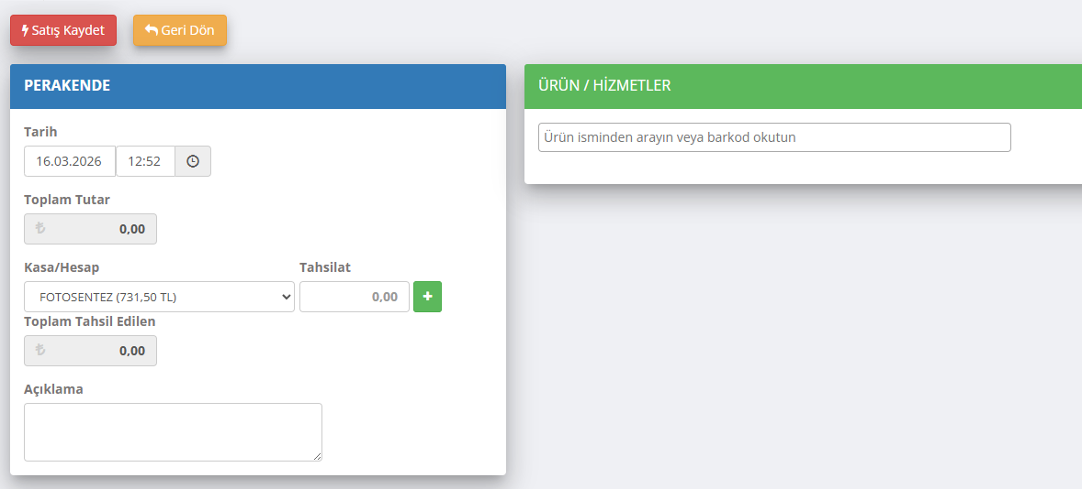
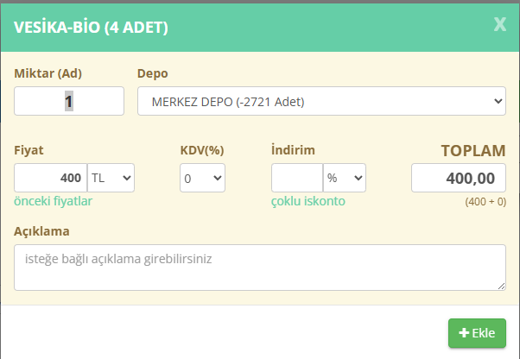
SATIŞLAR
S.NO | NOTLAR |  | BU MENÜ GİBİ | BURDAN FİYAT VE ADET KDV GİBİ DETAYLAR GİRİLECEK
1 | SOL ÜSTTE PAREKENDE SATIŞ GİR
2 | YANINDA YENİ MÜŞTERİYE SATIŞ GİR
3 | YANINDA KAYITLI MÜŞTERİYE SATIŞ GİR OLACAK
4 | PAREKENDE SATIŞ GİRDİĞİNDE ÜRÜN HİZMET SECECEK
5 | FİYAT VE ADET DÜZELTİLEBİLMELİ
6 | SATIŞ SONUNDA İSKONTO VS YAPILABİLMELİ
7
8
9
10
11
12
13 |  | TAHSİLAT YAPILACAK KASA SEÇİLECEK
14
15
16
17
18
19
20

